Hoja1
Nombre: | Luis Felipe Narvaez Gomez
Fecha: | 2022-05-12

 |  |  |  |  |  |  |  |  |  |  |  |  |  | operación 1 | corte | max 4800 minutos diarios
 |  |  |  |  |  |  |  |  |  |  |  |  |  | operación 2 | estañado | max 9600 minutos diarios
 |  |  |  |  |  |  |  |  |  |  |  |  |  | operación 3 | encamisado | max 4700 minutos diarios
 |  |  |  |  |  |  |  |  |  |  |  |  |  | operación 4 | inspeccion | max 4500 minutos diarios

 |  |  |  |  |  |  |  |  |  |  |  |  |  | Cable 1 | SC320 | X | $ 9,40 [ingreso por unidad]
 |  |  |  |  |  |  |  |  |  |  |  |  |  | Cable 2 | SC325 | Y | $ 10.80 [ingreso por unidad]
 |  |  |  |  |  |  |  |  |  |  |  |  |  | Cable 3 | SC340 | Z | $8.75 [ingreso por unidad]
 |  |  |  |  |  |  |  |  |  |  |  |  |  | Cable 4 | SC370 | W | $ 7.8 [ingreso por unidad]

 |  |  |  |  |  |  |  |  |  |  |  |  |  | Se garantiza una demanda MINIMA de 100 unidade de cada uno de los cuatro cables

 |  |  |  |  |  |  |  |  |  |  |  |  |  | Corte | 10,5 X + 9,3 Y + 11,6 Z + 8,2 W <= 4800 |  |  | [minutos diarios]
 |  |  |  |  |  |  |  |  |  |  |  |  |  | Estañado | 20,4 X + 24,6 Y + 17,7 Z + 26,5 W <= 9600 |  |  | [minutos diarios]
 |  |  |  |  |  |  |  |  |  |  |  |  |  | Encamisado | 3,2 X + 2.5 Y + 3.6 Z + 5.5 W <= 4700 |  |  | [minutos diarios]
 |  |  |  |  |  |  |  |  |  |  |  |  |  | Inspeccion | 5 X + 5 Y + 5 Z + 5 W <= 4500 |  |  | [minutos diarios]

 |  |  |  |  |  |  |  |  |  |  |  |  |  | demanda X | X >= 100 |  |  | [unidades de cable]
 |  |  |  |  |  |  |  |  |  |  |  |  |  | demanda Y | Y >= 100 |  |  | [unidades de cable]
 |  |  |  |  |  |  |  |  |  |  |  |  |  | demanda Z | Z >= 100 |  |  | [unidades de cable]
 |  |  |  |  |  |  |  |  |  |  |  |  |  | demanda W | W >= 100 |  |  | [unidades de cable]

 |  |  |  |  |  |  |  |  |  |  |  |  |  | nulidad | x, Y, Z, W >= 0

 |  |  |  |  |  |  |  |  |  |  |  |  |  | objetivo | 9,4 X + 10,8 Y + 8,75 Z + 7,8 W

 |  | Max G = 9,4 X + 10,8 Y + 8,75 Z + 7,8 W

 |  | 10,5 X + 9,3 Y + 11,6 Z + 8,2 W <= 4800
 |  | 20,4 X + 24,6 Y + 17,7 Z + 26,5 W <= 9600
 |  | 3,2 X + 2.5 Y + 3.6 Z + 5.5 W <= 4700
 |  | 5 X + 5 Y + 5 Z + 5 W <= 4500
 |  | X >= 100
 |  | Y >= 100
 |  | Z >= 100
 |  | W >= 100
 |  | x, Y, Z, W >= 0

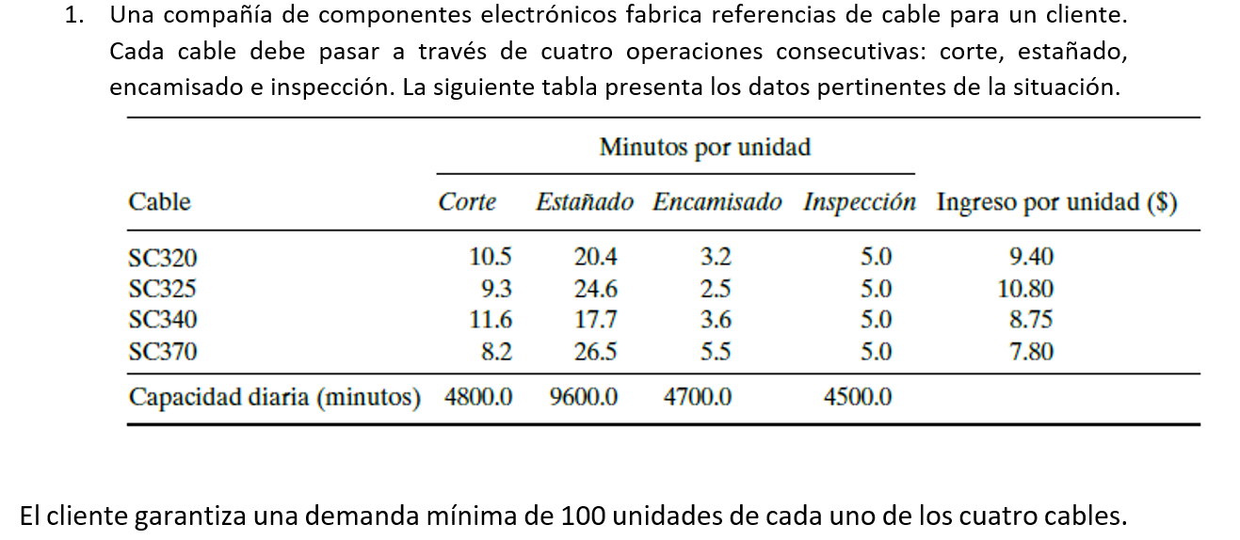
 |  |  |  |  |  |  |  |  |  |  |  |  |  | Max G = 9,4 X + 10,8 Y + 8,75 Z + 7,8 W

 |  |  |  |  |  |  |  |  |  |  |  |  |  | 10,5 X + 9,3 Y + 11,6 Z + 8,2 W <= 4800
 |  |  |  |  |  |  |  |  |  |  |  |  |  | 20,4 X + 24,6 Y + 17,7 Z + 26,5 W <= 9600
 |  |  |  |  |  |  |  |  |  |  |  |  |  | 3,2 X + 2.5 Y + 3.6 Z + 5.5 W <= 4700
 |  |  |  |  |  |  |  |  |  |  |  |  |  | 5 X + 5 Y + 5 Z + 5 W <= 4500
 |  |  |  |  |  |  |  |  |  |  |  |  |  | X >= 100
 |  |  |  |  |  |  |  |  |  |  |  |  |  | Y >= 100
 |  |  |  |  |  |  |  |  |  |  |  |  |  | Z >= 100
 |  |  |  |  |  |  |  |  |  |  |  |  |  | W >= 100
 |  |  |  |  |  |  |  |  |  |  |  |  |  | x, Y, Z, W >= 0

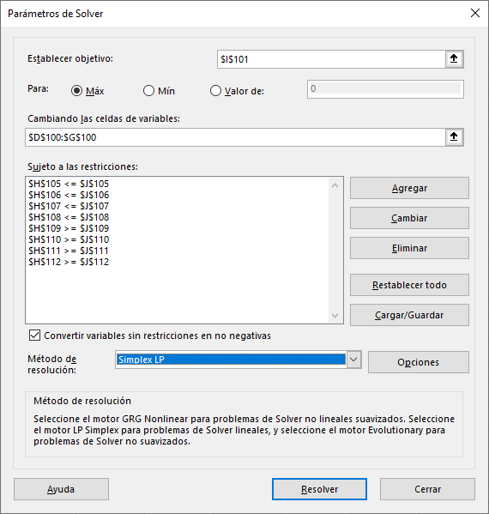
 |  |  | SC320 | SC325 | SC340 | SC370
 |  |  | X | Y | Z | W
 |  | solucion | 0 | 0 | 0 | 0 |  | Ganancia (G)
 |  | Funcion Objetivo | 9.4 | 10.8 | 8.75 | 7.8 |  | 0

 |  | Restricciones | X | Y | Z | W | LEFT | operador | RIGHT
 |  | Corte | 10.5 | 9.3 | 11.6 | 8.2 |  | <= | 4800 |  | Tabla Inicial
 |  | Estañado | 20.4 | 24.6 | 17.7 | 26.5 |  | <= | 9600
 |  | Encamisado | 3.2 | 2.5 | 3.6 | 5.5 |  | <= | 4700
 |  | Inspeccion | 5 | 5 | 5 | 5 |  | <= | 4500
 |  | demanda X | 1 | 0 | 0 | 0 |  | >= | 100
 |  | demanda Y | 0 | 1 | 0 | 0 |  | >= | 100
 |  | demanda Z | 0 | 0 | 1 | 0 |  | >= | 100
 |  | demanda W | 0 | 0 | 0 | 1 |  | >= | 100

 |  |  | SC320 | SC325 | SC340 | SC370
 |  |  | X | Y | Z | W
 |  | solucion | 100 | 100 | 138.4180791 | 100 |  | Ganancia (G)
 |  | Funcion Objetivo | 9.4 | 10.8 | 8.75 | 7.8 |  | 4011.1581921

 |  | Restricciones | X | Y | Z | W | LEFT | operador | RIGHT
 |  | Corte | 10.5 | 9.3 | 11.6 | 8.2 | 4405.6497175 | <= | 4800 |  | Tabla con resultado
 |  | Estañado | 20.4 | 24.6 | 17.7 | 26.5 | 9600 | <= | 9600
 |  | Encamisado | 3.2 | 2.5 | 3.6 | 5.5 | 1618.3050847 | <= | 4700
 |  | Inspeccion | 5 | 5 | 5 | 5 | 2192.0903955 | <= | 4500
 |  | demanda X | 1 | 0 | 0 | 0 | 100 | >= | 100
 |  | demanda Y | 0 | 1 | 0 | 0 | 100 | >= | 100
 |  | demanda Z | 0 | 0 | 1 | 0 | 138.4180791 | >= | 100
 |  | demanda W | 0 | 0 | 0 | 1 | 100 | >= | 100

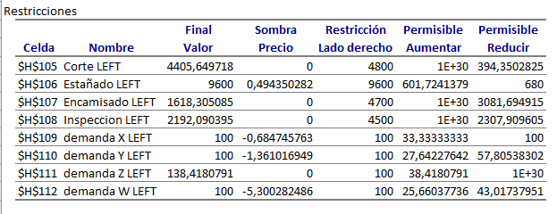
 |  |  |  |  |  |  |  | Para resolver este ejercicio hay que ver la tabla de restricciones en el informe de sensibilidad
 |  |  |  |  |  |  |  | Por precio dual, la columna referida y que nos interesa ver es la denominada como "Precio Sombra"
 |  |  |  |  |  |  |  | Como sabemos el precio sombra nos dice que tanto podemos ganar o perder por aumnento o reduccion en la unidad que estemos trabajando de determinada restriccion

 |  |  |  |  |  |  |  | En este caso, el precio sombra nos dice claramente que el unico aumento de valorque vale la pena tener en cuenta es la OPERACIÓN DE ESTAÑADO pues
 |  |  |  |  |  |  |  | por cada incremento en la capacidad diaria de esta operación, tendremos un aumento de 0,49 en la utilidad, este incremento se puede sar hasta 680 veces mas
 |  |  |  |  |  |  |  | de lo que ya tenemos.

 |  |  |  |  |  |  |  | El resto de operaciones NO COMBIENE INCREMENTAR pues dan un beneficio de 0

 |  |  |  |  |  |  |  | La capacidad del proceso esta dada en minutos diarios, debemos aumentar la capacidad del PROCESO de ESTAÑO
 |  |  |  |  |  |  |  | La capacidad actual es de 9600
 |  |  |  |  |  |  |  | El 10% de 9600 es 960
 |  |  |  |  |  |  |  | Asi que la capacidad nueva es 10560
 |  |  |  |  |  |  |  | Asi que la restriccion del proceso de estaño quedaria

 |  |  |  |  |  |  |  |  |  | 20,4 X + 24,6 Y + 17,7 Z + 26,5 W <= 10560

 |  |  |  |  |  |  |  | Cambiando los valores de la tabla tenemos:

 |  |  | SC320 | SC325 | SC340 | SC370
 |  |  | X | Y | Z | W
 |  | solucion | 100 | 134.41821946 | 144.81987578 | 100 |  | Ganancia (G)
 |  | Funcion Objetivo | 9.4 | 10.8 | 8.75 | 7.8 |  | 4438.8906832

 |  | Restricciones | X | Y | Z | W | LEFT | operador | RIGHT
 |  | Corte | 10.5 | 9.3 | 11.6 | 8.2 | 4800 | <= | 4800
 |  | Estañado | 20.4 | 24.6 | 17.7 | 26.5 | 10560 | <= | 10560 | Se aumenta la cantidad de produccion en un 10%
 |  | Encamisado | 3.2 | 2.5 | 3.6 | 5.5 | 1727.3971014 | <= | 4700
 |  | Inspeccion | 5 | 5 | 5 | 5 | 2396.1904762 | <= | 4500
 |  | demanda X | 1 | 0 | 0 | 0 | 100 | >= | 100
 |  | demanda Y | 0 | 1 | 0 | 0 | 134.41821946 | >= | 100
 |  | demanda Z | 0 | 0 | 1 | 0 | 144.81987578 | >= | 100
 |  | demanda W | 0 | 0 | 0 | 1 | 100 | >= | 100

 |  | La cantidades de produccion de cada cable se alteraron

 |  |  | X | Y | Z | W
 |  | cantidad inicial | 100 | 100 | 138.4180791 | 100
 |  | cantidad nueva | 100 | 134.41821946 | 144.81987578 | 100
 |  | Cambio | 0 | 34.418219462 | 6.4017966804 | 0

 |  | El cambio se da ya que para el PROCESO DE ESTAÑO se coincibe un rango sin alterar la solucion optima de

 |  |  |  | [ 8920 , 10201]

 |  | aumentar a 10560 en el proceso de Estaño, hace que salga del rango en que no se altera la solucion optima, por lo que las cantidad SI CAMBIAN.

 |  |  |  |  |  |  |  | El rango de valor del cable de tipo 3 o el de la SOLUCION Z esta entre

 |  |  |  |  |  |  |  |  |  | [ 8,1559 , 1.000.000.000.000.000.000.000.000.000.008,8 ]

 |  |  |  |  |  |  |  | Disminuir en $1 us seria tener 7,75, valor fuera del rango, por tanto deducimos que SI CAMBIARIA LA SOLUCION OPTIMA

 |  |  |  |  |  |  |  |  |  | producto |  | valor actual | Max a incrementar | valor Final con incremento
 |  |  |  |  |  |  |  |  |  | Cable de tipo 1 | solucion X | 9.4 | 0.6847 | 10.0847
 |  |  |  |  |  |  |  |  |  | cable de tipo 2 | solucion Y | 10.8 | 1.36 | 12.16
 |  |  |  |  |  |  |  |  |  | Cable de tipo 3 | solucion Z | 8.75 | infinite | infinite
 |  |  |  |  |  |  |  |  |  | Cable de tipo 4 | solucion W | 7.8 | 5.3 | 13.1
 |  |  |  |  |  |  |  |  |  |  |  |  |  | A este limite CO CAMBIA la solucion optima

